30 行政投資額（１人当たり）
30 行政投資額（１人当たり）

 | 時点 2022(R4)年度（毎年）
 | 単位 千円 |  |  |  |  |  |  |  | 偏差値 |  | 34.1
順位 |  | 都道府県名 |  | 数 値 |  |  | 順位 | 都道府県名 |  | 数 値

 |  | 0 | 全 国 |  | 200.0 | 0.0 | 24 | 0 | 沖 縄 |  | 247.4
1 |  | 0 | 福 井 |  | 518.5 | 0.0 | 25 | 0 | 宮 城 |  | 245.3
2 |  | 0 | 福 島 |  | 465.5 | 0.0 | 26 | 0 | 岐 阜 |  | 233.4
3 |  | 0 | 島 根 |  | 434.5 | 0.0 | 27 | 0 | 三 重 |  | 216.7
4 |  | 0 | 高 知 |  | 423.9 | 0.0 | 28 | 0 | 愛 媛 |  | 212.5
5 |  | 0 | 秋 田 |  | 378.8 | 0.0 | 29 | 0 | 山 口 |  | 208.0
6 |  | 0 | 佐 賀 |  | 356.3 | 0.0 | 30 | 0 | 広 島 |  | 207.0
7 |  | 0 | 北海道 |  | 353.9 | 0.0 | 31 | 0 | 茨 城 |  | 196.7
8 |  | 0 | 山 形 |  | 333.7 | 0.0 | 32 | 0 | 岡 山 |  | 194.5
9 |  | 0 | 和歌山 |  | 322.9 | 0.0 | 33 | 0 | 東 京 |  | 184.4
10 |  | 0 | 熊 本 |  | 316.7 | 0.0 | 34 | 0 | 栃 木 |  | 182.8
11 |  | 0 | 鳥 取 |  | 314.9 | 0.0 | 35 | 0 | 香 川 |  | 179.2
12 |  | 0 | 徳 島 |  | 314.3 | 0.0 | 36 | 0 | 滋 賀 |  | 177.9
13 |  | 0 | 岩 手 |  | 304.1 | 0.0 | 37 | 0 | 福 岡 |  | 174.7
14 |  | 0 | 青 森 |  | 294.3 | 0.0 | 38 | 0 | 静 岡 |  | 170.5
15 |  | 0 | 石 川 |  | 289.2 | 0.0 | 39 | 0 | 奈 良 |  | 168.6
16 |  | 0 | 大 分 |  | 281.9 | 0.0 | 40 | 0 | 兵 庫 |  | 162.1
17 |  | 0 | 新 潟 |  | 280.4 | 0.0 | 41 | 0 | 群 馬 |  | 156.8
18 |  | 0 | 宮 崎 |  | 279.2 | 0.0 | 42 | 0 | 愛 知 |  | 155.0
19 |  | 0 | 長 崎 |  | 278.7 | 0.0 | 43 | 0 | 京 都 |  | 150.9
20 |  | 0 | 山 梨 |  | 267.8 | 0.0 | 44 | 0 | 大 阪 |  | 124.2
21 |  | 0 | 鹿児島 |  | 267.5 | 0.0 | 45 | 0 | 神奈川 |  | 115.0
22 |  | 0 | 富 山 |  | 252.8 | 0.0 | 46 | 0 | 埼 玉 |  | 105.7
23 |  | 0 | 長 野 |  | 249.3 | 0.0 | 47 | ◎ | 千 葉 |  | 102.4
行政投資額 （1人当たり）
北海道 | 353.9
青 森 | 294.3
岩 手 | 304.1
宮 城 | 245.3
秋 田 | 378.8
山 形 | 333.7
福 島 | 465.5
茨 城 | 196.7
栃 木 | 182.8
群 馬 | 156.8
埼 玉 | 105.7
千 葉 | 102.4
東 京 | 184.4
神奈川 | 115
新 潟 | 280.4
富 山 | 252.8
石 川 | 289.2
福 井 | 518.5
山 梨 | 267.8
長 野 | 249.3
岐 阜 | 233.4
静 岡 | 170.5
愛 知 | 155
三 重 | 216.7
滋 賀 | 177.9
京 都 | 150.9
大 阪 | 124.2
兵 庫 | 162.1
奈 良 | 168.6
和歌山 | 322.9
鳥 取 | 314.9
島 根 | 434.5
岡 山 | 194.5
広 島 | 207
山 口 | 208
徳 島 | 314.3
香 川 | 179.2
愛 媛 | 212.5
高 知 | 423.9
福 岡 | 174.7
佐 賀 | 356.3
長 崎 | 278.7
熊 本 | 316.7
大 分 | 281.9
宮 崎 | 279.2
鹿児島 | 267.5
沖 縄 | 247.4

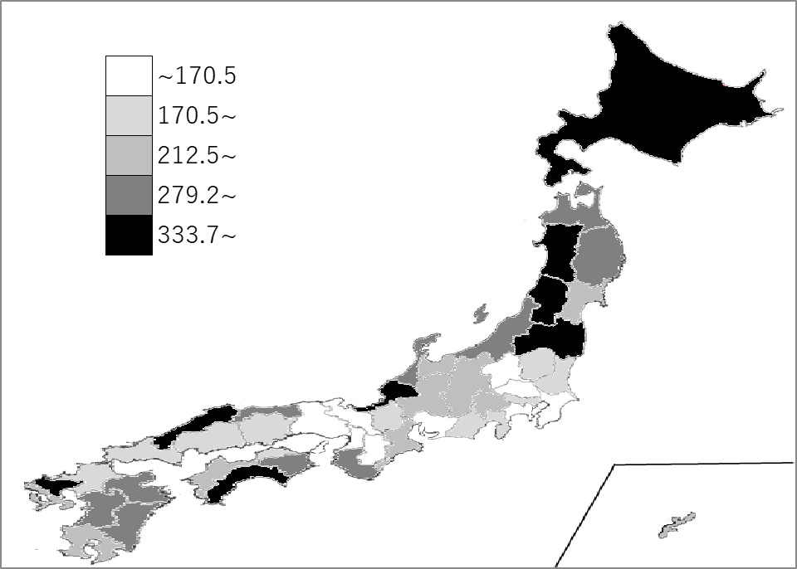
千葉県の推移
平成30年度 | 95.7 | 46
令和元年度 | 100.8 | 46
令和2年度 | 109.9 | 46
令和3年度 | 103 | 46
令和4年度 | 102.4 | 47

《備 考》 ・資料出所 総務省自治行政局地域振興室 注）行政投資とは、国・都道府県・市町村の公共投資（道路、港湾、空港、住宅、 水道等）の合計額です。

